Sheet1
1.2. The system must display a Password Reset Page with an input field for the user’s email address and a "Send Reset Link" | "Надіслати посилання" button (initially disabled). | Кнопка "Надіслати посилання" не активна поки користувач не введе валідну пошту, яка зареєстронава в системі
1.3. The registered user must enter a valid registered email address. | ч'
1.3.1. If the email format is invalid, the system must highlight the field in red and display an error message: | Тобто поле автоматично має реагувати на некорекне введення і видавати помилку
EN: "Invalid email format." | виходить, що коли користувач почне вводити пошту, поле з першого символа почне виводити помилку
UA: "Некоректний формат електронної адреси." | про не корекний формат електронної пошти
1.3.2. If the email does not exist in the system, the system must display an error message:
EN: "No account found with this email." | пропоную, щоб кнопка "Надіслати посилання" була активною завжди, а помилки виникали
UA: "Акаунт із такою електронною адресою не знайдено." | після її натискання, якщо дані не валідні
1.4. If the email is valid and exists in the system, the "Send Reset Link" | "Надіслати посилання" button changes from disabled to enabled.
 | 1.3.1 вказано що має бути поле підсвічене червоним, а в 1.3.2 не згадується підсвідка ( можливо вона має бути )
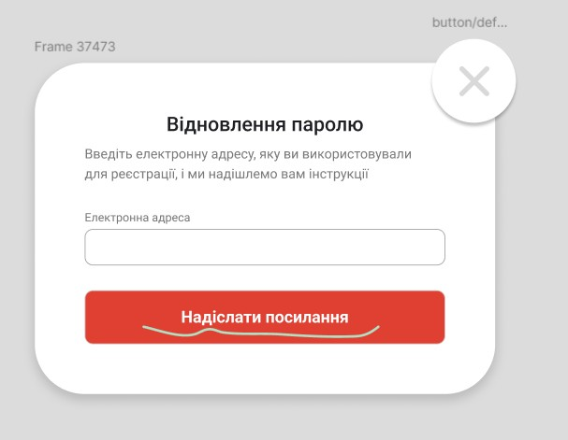

 | Повідомлення про помилки ("Некоректний формат електронної адреси", "Акаунт із такою електронною адресою не знайдено")
 | не промальовані у Figma,

 | Пропоную змінити назву кнопку "Надіслати посилання" на "Надіслати інструкцію"
 | Оскільки користувач може не зрозуміти, яке посилання він має отримати, оскільки про нього нічого не вказано описі
 | або в описі змінити на "…надішлемо вам посилання для відновлення"

 | У вимогах відсутній опис "Введіть електронну адресу…"

 | Хрести у правому верхньому куті має бути активний чи ні,
 | як що так то куди він має вести при натисканні

Error Handling
3.1. If the password reset link is expired or invalid, the system must display an error notification: | Який термін дії посилання?
EN: "This reset link is invalid or has expired. Request a new one."
UA: "Це посилання для скидання пароля недійсне або протерміноване. Запитайте нове." | Яка різниця між недійсний та протермінований?
 | "..Запитайне нове" ???

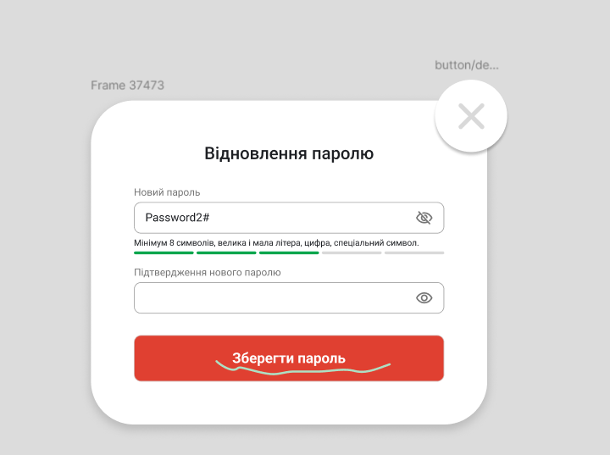

 | У вимогах вказано, що у поле пароля можна вводити тільки латинські символи,
 | Не зрозуміло, як має поводитись система при введенні кирилиці і тд

 | Хрести у правому верхньому куті має бути активний чи ні,
 | як що так то куди він має вести при натисканні

 | Кнопка "Зберегти пароль" не активна поки не будуть співпадати паролі,
 | відповідно буде виникати помилка після коного ввдеденого симовла
 | у поле підтвердження паролю

2.2.3. If the fields are valid the "Save Password" | "Зберегти пароль" button changes from disabled to enabled. | Дві різні назви кнопок
The registered user clicks the "Reset Password" | "Скинути пароль" button, the system must update the password and display a success notification:
EN: "New password has been successfully save. You can now log in."
UA: "Новий пароль успішно збережено. Тепер ви можете увійти в систему."

